Lung-RADS에 따른 결과 및 문진표
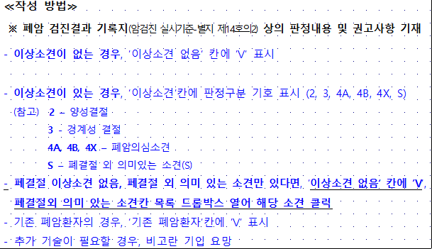
기본정보 |  |  |  |  |  |  |  |  |  |  |  |  | 현재 병력(있는 사람만 체크) |  |  |  |  |  |  |  |  | 과거병력(있는 사람만 체크) |  |  |  |  |  | 가족력 | 흡연관련 |  | 사후관리대상자 안내문 발송여부 | Lung -RADS에 따른 저선량 흉부 CT 결과
연번 | 검진일자 | 실시병원명 | 이름 | 생년월일 | 연락처 | 성별 | 최초채용일 | 현재 소속기관명 | 현직장 첫근무일 | 과거 조리직종 근무 경험 | 있다면, 근무년수는? | 직종 | 뇌졸중/뇌경색 | 심근경색/협심증 | 고혈압 | 당뇨 | 이상지질혈증 | 안구건조증 | 알레르기성비염 | 아토피성피부염 | 기타 질병(암포함) | 만성폐쇄성폐질환(만성기관지염, 폐기종) | 폐결핵 | 폐결절 | 간질성폐질환 | 진폐증 | 기타 폐질환(있는 경우만) | 부모,형제,자매 중 다음 질환을 알았거나 해당 질환으로 사망한 경우 | 직접 흡연력 귀하는 담배를 피웁니까? | 간접 흡연력 간접 흡연에 빈번히 노출됩니까? |  | 이상소견없음 | 폐결절소견 | 폐결절 외 폐암 시사소견 | 폐결절외 기타 권고사항 | 비활동성 폐결핵 유무 | 기존 폐암환자 | 2차 검진 실시(범주3, 폐암의심, 폐암매우의심자만 작성)
예시 | 2024-01-01 | 000병원 | 김보건 | 1900-01-01 | 010-1234-5678 | 1.여자 | 2024-01-01 | 보건초등학교 | 2000-00-00 | o,x | 00(년) | 조리원 | o,x | o,x | o,x | o,x | o,x | o,x | o,x | o,x | 직접작성 | o,x | o,x | o,x | o,x | o,x | 직접작성 | 드롭박스 확인 | 드롭박스 확인 | o,x | o,x | v | 2 | 1.해당없음 | 1.없음 | 1.없음 | 드롭박스 체크

